Hoja1
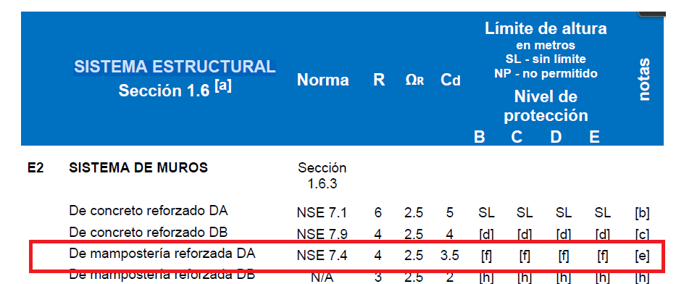
Nombre del Proyecto: Apartamentos

Clasificacion de la obra |  |  | NSE 1-18

Categoria ; | II |  | Obras Ordinarias |  | Según AGIES | NSE 1-18
 |  |  |  |  | Cap | 3.1.4

Demandas Estructural y Condiciones de Sitio

Carga Muerta

Por piso + relleno |  | 150 | kg/m2
Peso propio de la losa |  | 288 | kg/m2

Densidad de concreto |  | 2400 | kg/m3
Espesor de losa |  | 0.12 | m
 |  | 288 | kg/m2

Carga Viva

Tablas 3.7.1-1 Cargas Vivas para Edificaciones AGIES NSE 2-18

Tipo de Ocupacion o uso |  |  | Wv (Kg/m2)
Apartamentos
Habitaciones |  |  | 200
Servicios De Areas Publicas |  |  | 500

Aspectos Sismicos

Departamento |  | San Marcos
Municipio |  | San Marcos

lo: | 4.1 |  | Indice de Sismicidad
 |  |  | Según Figura 4.5-1 de AGIES NSE 2 - 18
NPS: | D |  | Nivel de Proteccion sismica
 |  |  | Tabla 4.2.2-1

Clasificacion del Sitio

Clasificacion del tipo de suelo |  |  |  | Tabla A-1 AGIES NSE 2-1

 | D | Suelo Firme

Sismo para Diseño Estructural

Sismo | Ordinario |  | Según AGIES NSE 2-2018 Tabla 4.4.2

 | 10% de probabilidad de ser excedido en 50 años

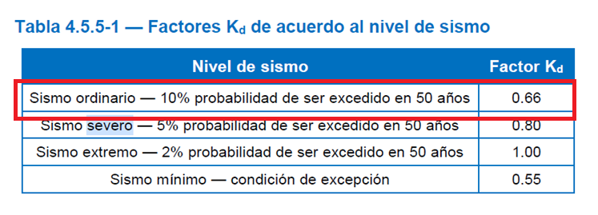

Parametros para Diseño

Amenaza sismica para San Marcos |  |  |  |  | Tabla A-1 | NSE2-18

Scr: | 1.61

S1r: | 0.85

Tl: | 3.45

Fa: | 1 |  | Coeficiente de Sitio |  | Tabla 4.5-1 | NSE 2-18

Fv: | 1 |  | Coeficiente de Sitio |  | Tabla 4.5-2 | NSE 2-18

Ajuste por clase de Sitio

Scs: | 1.61 |  |  | Ecuacion 4.5.2-1

S1s: | 0.85 |  |  | Ecuacion 4.5.2-2

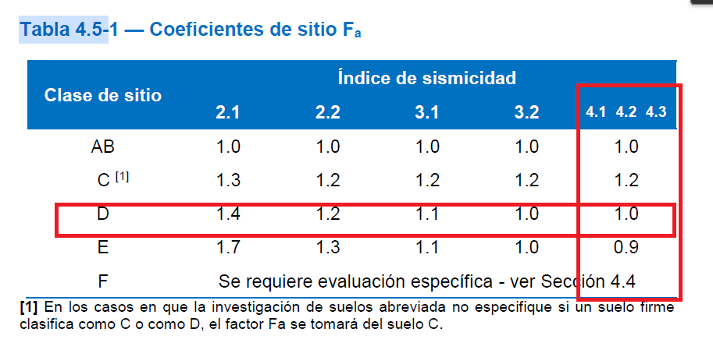
Ajuste por Intensidad Sismica Especial

Na: | 1
Nv: | 1

Scs: | 1.61

S1s: | 0.85

Periodo de Vibracion de Transicion

Ts: | 0.52795031056 |  | Ecuacion 4.5.4-1

To: | 0.10559006211 |  | Ecuacion 4.5.4-2
 |  |  | Inicio de la meseta de periodo corto del espectro

Probabilidad Nominal de Ocurrencia del sismo de diseño

kd: | 0.66 |  | Tabla 4.5.5-1 |  | NSE 2-18

Scd: | 1.0626

S1d: | 0.561

Periodo Fundamental
 |  |  |  | Según AGIES NSE 3-18 Secc 2.1.6
Ta: | 0.34318214058

Kt: | 0.049
hn: | 13.4 | m | 1.4+12
x: | 0.75 |  | Cimiento + nivel |  | SE AUMENTA EN BASE A LOS NIVELES QUE SE NECESITEN

Espectros Genericos Probables
 |  |  |  |  | 4.5.6 NSE 2-18

Sa(T): | 2.497197182 | No cumple | T<To | 0.34318214058 | < | 0.10559006211

Sa(T): | 1.0626 | Si Cumple | To<T<Ts | 0.10559006211 | < | 0.34318214058 | < | 0.52795031056

Sa(T) | 1.634700451 | No cumple | Ts<T<Tl | 0.52795031056 | < | 0.34318214058 | < | 3.45

Sa(T) | 16.433595718 | No Cumple | T≥Tl | 0.34318214058 | ≥ | 3.45

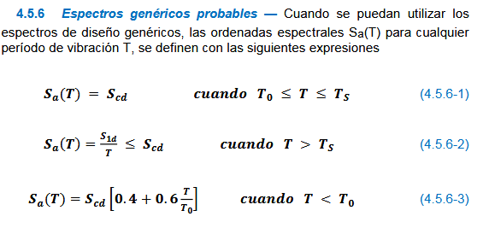

Aceleracion Maxima del Suelo AMS

AMSd: | 0.42504

Tipologia Estructural |  |  |  | AGIES NSE 3-18 Secc 1.6

Sistema Estructural |  | E2 | MAMPOSTERIA

R | 4
ΩR | 2.5
Cd | 3.5 |  |  |  | Cs: 0.30 o 0.33 | 2 o 3 niveles
 | Mamposteria reforzada ductilidad alta

 | Cs | 0.26565 |  | Para 4 nivel.
 | Coeficiente Sismico |  |  | Para mas niveles cambiar hn

 | V=Cs*W

